450g2
견 적 서

백종학 |  | 귀하
전화 :
팩스 :
담당 :

아래와 같이 견적합니다.

견 적 합 계 : | ₩980,000
견 적 일 자 : | 2014-11-06
결 재 조 건 :

품 명 | 규 격 | 수 량 | 단 가 | 금 액 | 세 액 | 합 계 액
 |  |  |  | - | - | -
노트북 | HP 470 G1 | 1 | 890,909 | 890,909 | 89,091 | 980,000
 |  |  |  | - | - | -
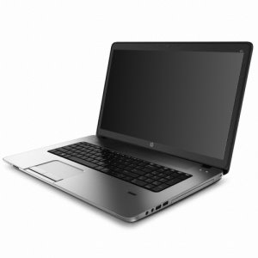
 | 인텔 i7-4510U 2.0GHz (up to 3.1GHz) |  |  | - | - | -
 | 8GB DDR3L Memory PC3-12800 |  |  | - | - | -
 | 1TB SATA HDD |  |  | - | - | -
 | DVD Super Multi
 | AMD Radeon 8750 2GB + intel HD Graphics 4400 |  |  |  | - | -
 | 무게 2.84Kg |  |  |  | - | -
 | 17.3인치 HD+ 해상도 |  |  |  | - | -
 | USB 3.0 2port / USB 2.0 2port |  |  |  | - | -
 |  |  |  |  | - | -
 |  |  |  |  | - | -
 |  |  |  |  | - | -
 |  |  |  | - | - | -
 |  |  |  | - | - | -
 |  |  |  | - | - | -
 |  |  |  | - | - | -
 |  |  |  |  | - | -
 |  |  |  | - | - | -
 |  |  |  |  | - | -
 |  |  |  | - | - | -
 |  |  |  |  | - | -
 |  |  |  | - | - | -
 |  |  |  |  | - | -
 |  |  |  |  | - | -
 |  |  |  |  | - | -
 |  |  |  |  | - | -
 |  |  |  |  | - | -
* 결제계좌 : 신한 110-138-600484 씨-넷 |  |  | 합 계 | 합 계 | 89,091 | 980,000
* 견적담당 : | 조규장(010-2910-7760)
* REMARK

